Sheet1
福建梁野山农业开发有限公司 国有资产对外公开招租明细表 （项目编号：20260802）

*对外公开招租的资产，在招投标过程中，依据法律规定，有原承租人的，在同等条件下，享有优先承租权。
序号 | 资产名称 | 租赁面积（平方米） | 月租金底价（平方/元） | 租期 | 投标保证金 | 是否有原租户 | 装修免租期/设备调试期 | 资产现状图 | 备注
1 | 中山三联有机肥厂二层 | 7752 | 3.5 | 5年 | 81396 | 否 | 3个月 | 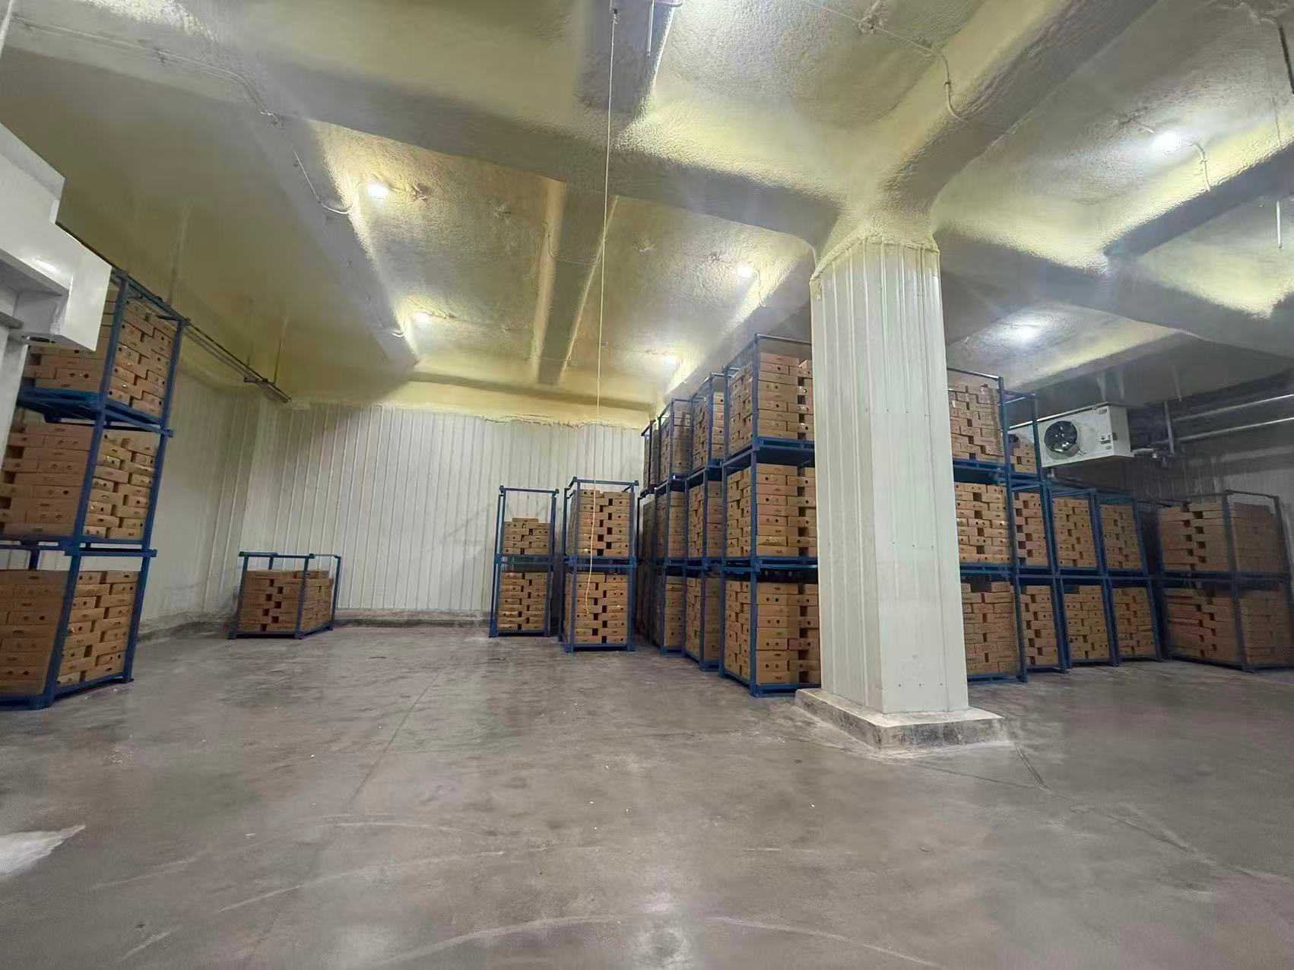 | 带设备租赁

